Sheet1
【员工上会补助统计单】

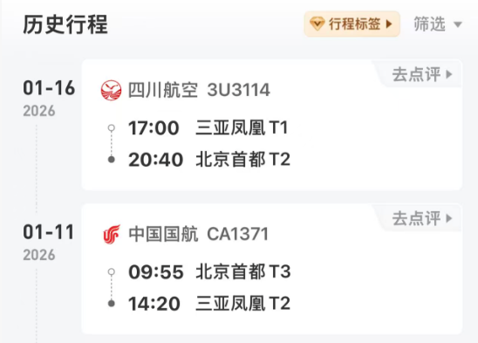
 |  | 姓名: | 张佳怡 |  | 职位: | 助理
 |  | 发生地: | 三亚 |  | 部门: | 会奖6部
 |  | 发生日期: | 2026.1.11-1.16 |  | 报销日期: | 2026.1.19
 |  |  |  |  | 团号: | HMEA-260111-ZJT200

 |  | 出差城市 | 出差起止日期 | 每天金额 | 天数 | 合计 | 备注
 | 1 | 三亚 | 2026.1.11 | 200.00 | 1.00 | 200.00
 | 2 | 三亚 | 2026.1.12-1.16 | 100.00 | 5.00 | 500.00
 | 合计 |  |  |  | 6.00 | 700.00
 | 报销人: |  | 总监： | 合规: |  | 财务：

